Sheet1
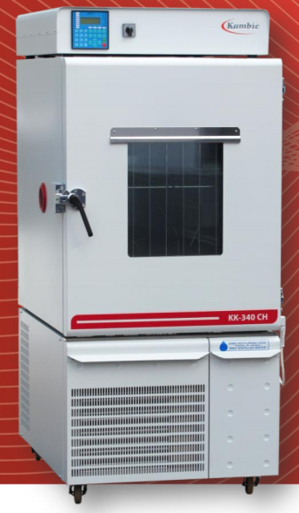
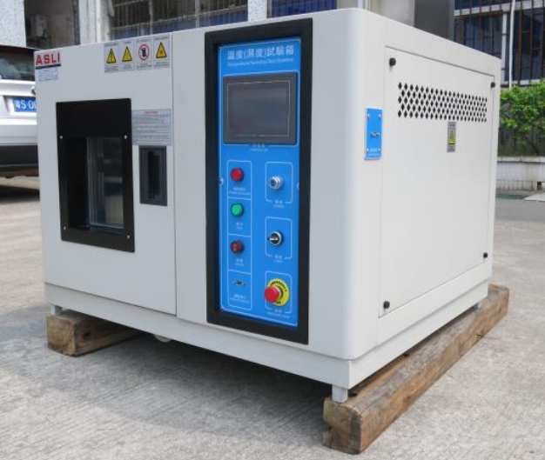
No. | Sản phẩm | Model | Xuất xứ | Dải nhiệt độ | Dải độ ẩm | Sức chứa | Kích thước bên trong | Giá (USD) | Thời gian giao hàng | Tiêu chí kỹ thuật
Hình Số 1 | Kambic Climatic Control Chamber | KK-50CH | EU | 5-180 | 10%rh to 98%rh | 50L | 400 x 375 x 350mm | 15,620 | 18-20 tuần | Xem file số 1
Hình Số 2 | Desktop Temperature Humidity Chamber | DTH-64-B | Trung Quốc | 1-150 | 10%rh to 98%rh | 64L | 400 x 400 x 400mm | 7,950 | 6-8 tuần | Xem file số 2

 |  | Hình số 1 |  |  |  | Hình số 2

